Temperaturas en Quillota
Hora | Temp [°C] | Humedad (%) | Hora dia | Dia |  | Datos de estación Quillota, liceo agricola (320124)
0 | 18 | 79 | 0:00:00 | Lunes 12-01-26 | T_Máx | 31.1
1 | 17 | 83 | 1:00:00 |  | T_prom | 19.860119048 | La memoria de calculo de la selección de equipos está en la siguiente Hoja
2 | 16 | 86 | 2:00:00
3 | 15.3 | 89 | 3:00:00
4 | 14.7 | 87 | 4:00:00
5 | 13.4 | 91 | 5:00:00
6 | 13.2 | 90 | 6:00:00
7 | 11.9 | 93 | 7:00:00
8 | 11.3 | 94 | 8:00:00
9 | 11.4 | 94 | 9:00:00
10 | 10.9 | 94 | 10:00:00
11 | 14.9 | 94 | 11:00:00
12 | 15.9 | 83 | 12:00:00
13 | 17.2 | 80 | 13:00:00
14 | 19.6 | 72 | 14:00:00
15 | 22.3 | 62 | 15:00:00
16 | 24.5 | 55 | 16:00:00 |  |  |  |  | z
17 | 25.5 | 52 | 17:00:00
18 | 26.2 | 51 | 18:00:00
19 | 26.1 | 50 | 19:00:00
20 | 25.7 | 52 | 20:00:00
21 | 25.6 | 49 | 21:00:00
22 | 23.9 | 51 | 22:00:00
23 | 22.9 | 58 | 23:00:00
24 | 20.2 | 66 | 0:00:00 | Martes 13-01-26
25 | 18.1 | 74 | 1:00:00
26 | 18 | 69 | 2:00:00
27 | 16.2 | 75 | 3:00:00
28 | 14.4 | 80 | 4:00:00
29 | 13.4 | 83 | 5:00:00
30 | 12.2 | 88 | 6:00:00
31 | 11.2 | 89 | 7:00:00
32 | 10.4 | 91 | 8:00:00
33 | 10.8 | 86 | 9:00:00
34 | 9.8 | 92 | 10:00:00
35 | 13.8 | 81 | 11:00:00
36 | 17.4 | 69 | 12:00:00
37 | 20.9 | 58 | 13:00:00
38 | 23.9 | 50 | 14:00:00
39 | 27.7 | 40 | 15:00:00
40 | 28.2 | 46 | 16:00:00
41 | 30 | 41 | 17:00:00
42 | 28.8 | 43 | 18:00:00
43 | 28.6 | 42 | 19:00:00
44 | 28.4 | 40 | 20:00:00
45 | 28.6 | 35 | 21:00:00
46 | 28.1 | 37 | 22:00:00
47 | 26 | 40 | 23:00:00
48 | 21.5 | 54 | 0:00:00 | Miercoles 14-01-26
49 | 18.4 | 67 | 1:00:00
50 | 17.1 | 75 | 2:00:00
51 | 15.9 | 80 | 3:00:00
52 | 14.7 | 82 | 4:00:00
53 | 13.8 | 84 | 5:00:00
54 | 12.6 | 86 | 6:00:00
55 | 12 | 87 | 7:00:00
56 | 11.1 | 92 | 8:00:00
57 | 10.7 | 92 | 9:00:00
58 | 10.3 | 92 | 10:00:00
59 | 14.2 | 78 | 11:00:00
60 | 18.4 | 70 | 12:00:00
61 | 20.1 | 65 | 13:00:00
62 | 21.2 | 60 | 14:00:00
63 | 22.9 | 54 | 15:00:00
64 | 24.1 | 49 | 16:00:00
65 | 24.4 | 49 | 17:00:00
66 | 24.8 | 47 | 18:00:00
67 | 24.6 | 48 | 19:00:00
68 | 24.2 | 46 | 20:00:00
69 | 23.4 | 49 | 21:00:00
70 | 23.7 | 46 | 22:00:00
71 | 22.1 | 52 | 23:00:00
72 | 19.8 | 59 | 0:00:00 | Jueves 15-01-26
73 | 17.9 | 66 | 1:00:00
74 | 16.8 | 68 | 2:00:00
75 | 15.6 | 76 | 3:00:00
76 | 15 | 79 | 4:00:00
77 | 13.7 | 83 | 5:00:00
78 | 12.5 | 85 | 6:00:00
79 | 12.2 | 85 | 7:00:00
80 | 12 | 87 | 8:00:00
81 | 10.7 | 91 | 9:00:00
82 | 10.6 | 91 | 10:00:00
83 | 12.8 | 86 | 11:00:00
84 | 17.6 | 67 | 12:00:00
85 | 19.7 | 60 | 13:00:00
86 | 22.7 | 53 | 14:00:00
87 | 25.4 | 44 | 15:00:00
88 | 27.1 | 38 | 16:00:00
89 | 28.6 | 36 | 17:00:00
90 | 31 | 33 | 18:00:00
91 | 30.5 | 33 | 19:00:00
92 | 30.2 | 35 | 20:00:00
93 | 29.4 | 36 | 21:00:00
94 | 27.6 | 38 | 22:00:00
95 | 24.9 | 39 | 23:00:00
96 | 21.7 | 48 | 0:00:00 | Viernes 16-01-26
97 | 19.6 | 52 | 1:00:00
98 | 17.9 | 56 | 2:00:00
99 | 16.7 | 61 | 3:00:00
100 | 15.1 | 66 | 4:00:00
101 | 14 | 70 | 5:00:00
102 | 12.7 | 77 | 6:00:00
103 | 12 | 76 | 7:00:00
104 | 11.4 | 82 | 8:00:00
105 | 10.6 | 85 | 9:00:00
106 | 10 | 85 | 10:00:00
107 | 14.1 | 72 | 11:00:00
108 | 18.6 | 55 | 12:00:00
109 | 21.2 | 49 | 13:00:00
110 | 24.3 | 43 | 14:00:00
111 | 27.7 | 37 | 15:00:00
112 | 27.5 | 40 | 16:00:00
113 | 28.6 | 38 | 17:00:00
114 | 30 | 34 | 18:00:00
115 | 30.4 | 31 | 19:00:00
116 | 31.1 | 28 | 20:00:00
117 | 30.6 | 29 | 21:00:00
118 | 29.4 | 31 | 22:00:00
119 | 25.5 | 40 | 23:00:00
120 | 21.3 | 51 | 0:00:00 | Sábado 17-01-26
121 | 19.2 | 58 | 1:00:00
122 | 17.4 | 67 | 2:00:00
123 | 16.1 | 74 | 3:00:00
124 | 15.4 | 83 | 4:00:00
125 | 14.4 | 87 | 5:00:00
126 | 13.2 | 89 | 6:00:00
127 | 12.8 | 87 | 7:00:00
128 | 12.4 | 90 | 8:00:00
129 | 11.4 | 91 | 9:00:00
130 | 11.4 | 89 | 10:00:00
131 | 14 | 77 | 11:00:00
132 | 18.5 | 65 | 12:00:00
133 | 21.2 | 53 | 13:00:00
134 | 23.7 | 44 | 14:00:00
135 | 26.6 | 42 | 15:00:00
136 | 27.8 | 41 | 16:00:00
137 | 26.8 | 44 | 17:00:00
138 | 27.9 | 40 | 18:00:00
139 | 29.1 | 38 | 19:00:00
140 | 28.9 | 38 | 20:00:00
141 | 30.7 | 33 | 21:00:00
142 | 30 | 34 | 22:00:00
143 | 28.1 | 37 | 23:00:00
144 | 23.9 | 49 | 0:00:00 | Domingo 18-01-26
145 | 20.9 | 59 | 1:00:00
146 | 18.8 | 66 | 2:00:00
147 | 18.4 | 68 | 3:00:00
148 | 16.2 | 76 | 4:00:00
149 | 15.3 | 78 | 5:00:00
150 | 14.3 | 82 | 6:00:00
151 | 13.3 | 87 | 7:00:00
152 | 12.9 | 85 | 8:00:00
153 | 12.2 | 89 | 9:00:00
154 | 11.5 | 91 | 10:00:00
155 | 13.2 | 88 | 11:00:00
156 | 17.1 | 74 | 12:00:00
157 | 19.9 | 64 | 13:00:00
158 | 22.9 | 56 | 14:00:00
159 | 24.9 | 50 | 15:00:00
160 | 26 | 49 | 16:00:00
161 | 26.7 | 47 | 17:00:00
162 | 27.6 | 46 | 18:00:00
163 | 26.5 | 49 | 19:00:00
164 | 26 | 50 | 20:00:00
165 | 25.2 | 53 | 21:00:00
166 | 23.4 | 59 | 22:00:00
167 | 21.4 | 65 | 23:00:00
 | 31.1

Seleccion de Equipos
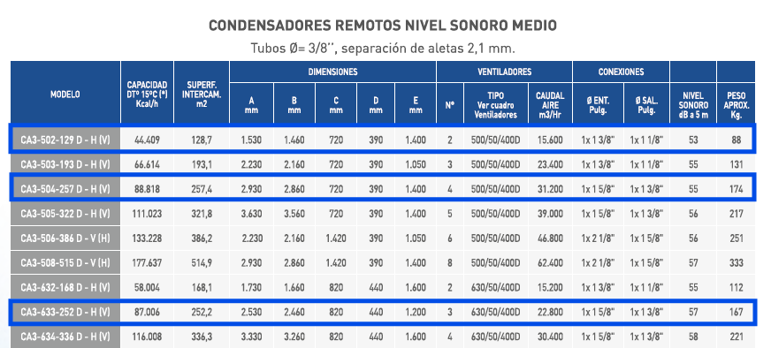
Equipo | Sala | Nombre | Cantidad | Costo [USD] | Consumo [$/h] | Mantenimiento [USD] | Consumo mensual [USD] | Total Mensual [USD] | Año 1 | Año 2 | Año 3 | Año 4 | Sala | Q_abatido Max [W] | Q_max [kcal/h] | Carga [pallet] | N° de camiones
Compresor | Queso | Semi-hermetic Reciprocating Compressors | 2 | 64960.0 | 4060.0 | 6496 | 3001.2 | 74457.2 |  |  |  |  | Queso | 32153 | 27652 | 88 | 25
 | Mantequilla +Packing | Semi-hermetic Reciprocating Compressors | 1 | 28040.0 | 1752.5 | 2804 | 1295.4 | 32139.4 |  |  |  |  | Mantequilla | 13918 | 11969 | 44 | 13
Condensador | Todas | CA3-502-129D-H[V] (44409 [kcl/h] ; 500/50/400D) | 2 | 20920 | 830.0 | 2092.0 | 613.5 | 23625.5 | 30374.4 | 39828.9 | 46829.2 | 58737.7 | Packing | 4429 | 3809
 |  | CA3-503-193D-H[V] (88818 [kcal/h] ; 500/50/400D) | 1 | 19890 | 622.5 | 1989.0 | 460.2 | 22339.2 | 27400.8 | 34911.6 | 40581.9 | 49933.3 | Servicio | Precio | Unidad
 |  | CA3-633-252D-H[V] (87006 [kcal/h] ; 630/50/400D) | 1 | 18440 | 435.0 | 1844.0 | 321.6 | 20605.6 | 24142.6 | 29845.2 | 34261.7 | 41250.5 | Electricidad | 250 | [$/kWh] |  |  |  |  |  |  |  |  |  | 1
 |  | CA3-505-215Y-H[V] (74015 [kcal/h] ; 500/50/400Y) | 1 | 19800 | 700.0 | 1980.0 | 517.4 | 22297.4 | 27989.3 | 36178.6 | 42298.1 | 52557.1 | Reparto | 85000 | [$/viaje]
 |  | CA3-634-224Y-H[V] (77338 [kcal/h] ; 630/50/400Y) | 1 | 18880 | 395.0 | 1888.0 | 292.0 | 21060.0 | 24271.8 | 29663.6 | 33887.5 | 40447.2 | Mantenimiento | 10% | [valor equipo]
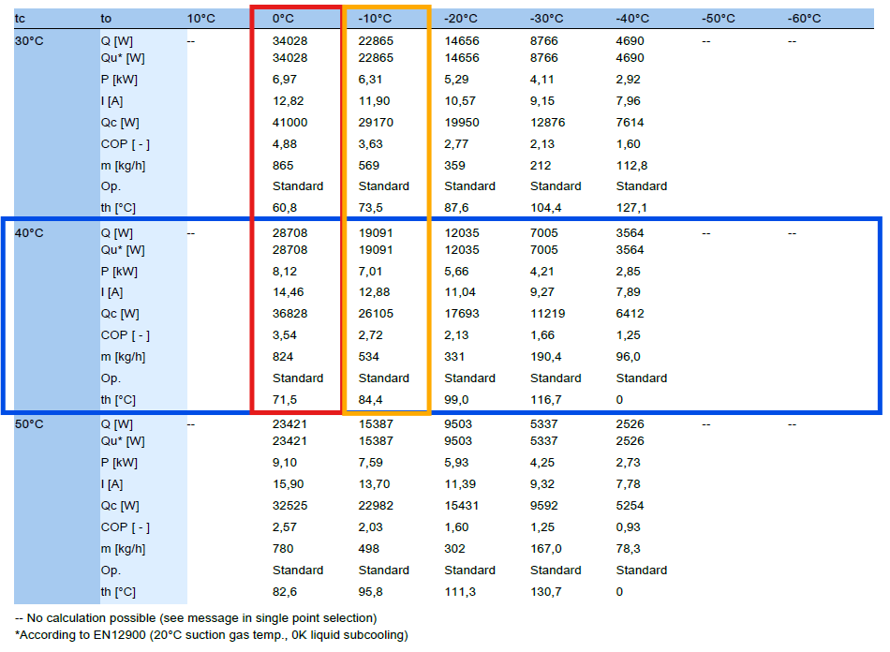
 |  | CA3-802-212Y-H[V] (73109 [kcal/h] ; 800/50/400Y) | 1 | 18100 | 475.0 | 1810.0 | 351.1 | 20261.1 | 24123.4 | 30146.9 | 34765.8 | 42193.8
 |  | CA3 EC-632-201-H[V] (69333 [kcal/h] ; 630E/50-60/400) | 1 | 18613 | 453.2 | 1861.3 | 335.0 | 20809.1 | 24494.1 | 30375.5 | 34916.8 | 42138.2
Evaporador | Queso | EVC5-402/67 (14791 [kcal/h] ; 320 [W] + 5*1120[W]) | 2 | 29680 | 3120 | 2968.0 | 2306.304 | 34954.3 | 60323.6 | 90967.3 | 112385.7 | 152254.6
 |  | EVC5-404/133 (29582 [kcal/h] ; 640 [W] + 5*2100[W]) | 1 | 29260 | 3265 | 2926.0 | 2413.488 | 34599.5 | 61147.9 | 93035.7 | 115269.6 | 156811.4
 |  | EVC5-405S/125 (28856 [kcal/h] ; 800 [W] + 3*2520[W]) | 1 | 28460 | 2890 | 2846.0 | 2136.288 | 33442.3 | 56941.5 | 85422.9 | 105359.2 | 142385.8
 |  | EVC5-502/133 (30014 [kcal/h] ; 1560 [W] + 7*1330[W]) | 1 | 27830 | 3107.5 | 2783.0 | 2297.064 | 32910.1 | 58177.8 | 88525.5 | 109685.0 | 149221.1
 | Mantequilla | EVC5-401/33 (7395 [kcal/h] ; 160 [W] + 5*630 [W]) | 2 | 16220 | 1655 | 1622.0 | 1223.376 | 19065.4 | 32522.5 | 48825.0 | 60234.0 | 81430.0
 |  | EVC5-401S/25 (5771 [kcal/h] ; 160 [W] + 3*630 [W]) | 2 | 12500 | 1025 | 1250.0 | 757.68 | 14507.7 | 22842.2 | 33184.3 | 40495.8 | 53868.6
 |  | EVC5-403S/75 (17314 [kcal/h] ; 480 [W] + 3*1540 [W]) | 1 | 16560 | 1515 | 1656.0 | 1119.888 | 19335.9 | 31654.7 | 46749.3 | 57364.4 | 76938.6
 |  | EVC5-501/67 (15007 [kcal/h] ; 780 [W] + 7*749[W]) | 1 | 14423 | 1505.75 | 1442.3 | 1113.0504 | 16978.4 | 29221.9 | 44020.8 | 54367.5 | 73618.6
 | Packing | EVC5-401/33 (7395 [kcal/h] ; 160 [W] + 5*630 [W]) | 1 | 8110 | 827.5 | 811.0 | 611.688 | 9532.7 | 16261.3 | 24412.5 | 30117.0 | 40715.0
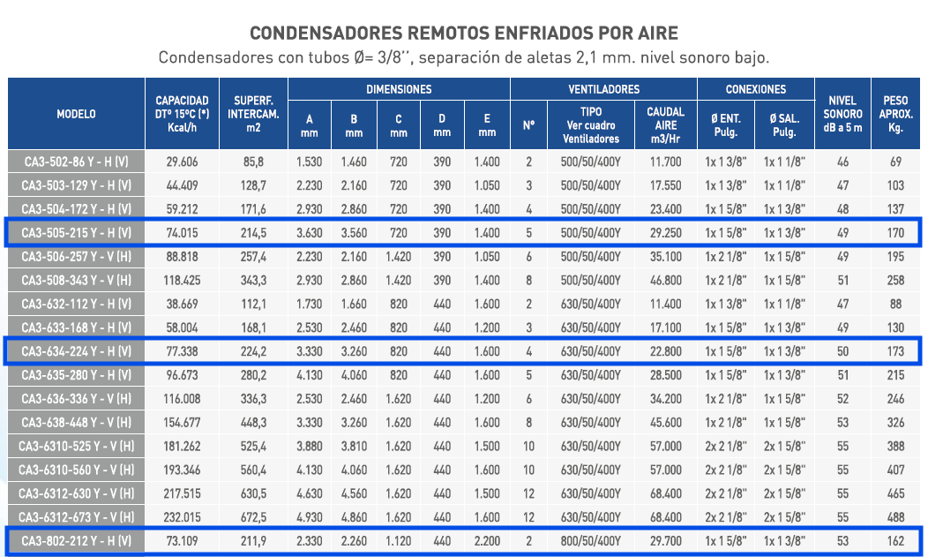
 |  | EVC5-401S/25 (5771 [kcal/h] ; 160 [W] + 3*630 [W]) | 1 | 6250 | 512.5 | 625.0 | 378.84 | 7253.8 | 11421.1 | 16592.2 | 20247.9 | 26934.3

Sala | Partes | Áreas [m^2] | Material | Precio [USD/m^2] | Precio Total [USD]
Queso | Piso | 132.06 | Piso Ventilado | 1268 | 167452.1
 | Techo | 132.06 | PUR | 60 | 7923.6 | 756.82 | 45409.2
 | Muros | 159.76 | PUR | 60 | 9585.6 | 263 | 333484
Mantequilla | Piso | 80.94 | Piso Ventilado | 1268 | 102631.9
 | Techo | 80.94 | PUR | 60 | 4856.4
 | Muros | 133.12 | PUR | 60 | 7987.2
Packing | Piso | 50 | Piso Ventilado | 1268 | 63400.0 | 18750
 | Techo | 50 | PUR | 60 | 3000.0
 | Muros | 80 | PUR | 60 | 4800.0
Queso-Mantequilla | Muros Intermedios | 80.94 | PUR | 60 | 4856.4
Queso-Packing |  | 27.2 | PUR | 60 | 1632
Mantequilla-Packing |  | 12.8 | PUR | 60 | 768
 |  |  |  | Total | 378893.2 |  |  |  |  |  |  |  |  |  |  | Compresor |  |  | Condensador
 |  |  |  |  |  |  |  |  |  |  |  |  | Sala | Q_abatido Max [W] | Q_max [kcal/h] | Q_ref [W] | N° Comp | P[kW] | Qc [kcal/h] | Cr (R-404a) | Ca (T~30) | Ch (~400 m.s.n.m) | DT (~10 [K]) | Q_cond [kcal/h]
Sala | Carga [pallet] | N° de camiones | Costo Reparto [USD] | Costo anual |  |  |  |  |  |  |  |  | Queso | 32153 | 27652 | 28708 | 1.12 | 8.12 | 34634.78 | 0.96 | 1.01 | 1.03 | 1.08 | 37356.5
Queso | 88 | 25 | 2350.9 | 112841.1 |  |  |  |  |  |  |  |  | Mantequilla | 13918 | 11969 | 19091 | 0.73 | 7.01 | 17998.08 | 0.96 | 1.01 | 1.03 | 1.08 | 19412.4
Mantequilla | 44 | 13 | 1175.4 | 56420.6 |  |  |  |  |  |  |  |  | Packing | 4429 | 3809 | 19091 | 0.23 | 7.01 | 9837.54 | 0.96 | 1.01 | 1.03 | 1.08 | 10610.6
Packing |  | Total | 3526.3 | 169261.7 |  |  |  |  |  |  |  |  |  |  |  |  |  |  |  |  |  |  |  | 67379.5

Reparto | 85000 | [$/viaje]

Equipo | Potencia [kW] | Cantidad | Consumo mensual [kWh/mes] | Consumo anual [kWh/año] | Costo mantenimiento | Costo anual
 |  | [-] |  |  | [USD] | [USD/año]
Semi-hermetic Reciprocating Compressors | 8.12 | 2 | 10913.28 | 130959.36 | 6496 | 32746336
Semi-hermetic Reciprocating Compressors | 7.01 | 1 | 4710.72 | 56528.64 | 2804 | 14134964
Condensador CA3-634-224Y-H[V] | 1.58 | 1 | 1061.76 | 12741.12 | 1888 | 3187168
Evaporador EVC5-405S/125 | 11.56 | 1 | 7768.32 | 93219.84 | 2846 | 23307806
Evaporador | 2.05 | 3 | 12398.4 | 148780.8 | 1875 | 37197075
EVC5-401S/25
 |  |  |  |  | Total | 110573349

 | [h/mes] | 672

